USD
订单号 | 入住日期 | 离店日期 | 应收 |  |  |  | ,
28723846934 | 2023-12-27 | 2023-12-29 | 167.77 | 167.38 | 4338997 | 0.39 | ,4338997 | 直采
999229310815432 | 2023-12-25 | 2023-12-26 | 76.82 | 97.77 | 4384293 | -20.95 | ,4384293 | 直采 | 等改账先
999229375846272 | 2023-12-15 | 2023-12-27 | 55.72 | 55.64 | 4421735 | 0.08 | ,4421735 | 直采

 |  |  | 83370.15

A240105152830481 |  | 82841.79 | 2843130.23
A240105153006481 |  | 528.36 | 18133.32
USD / THB 当前参考汇率: 34.32 |  | 83370.15 | 2861263.55
总计: 83370.15 USD/ 2861263.55 THB

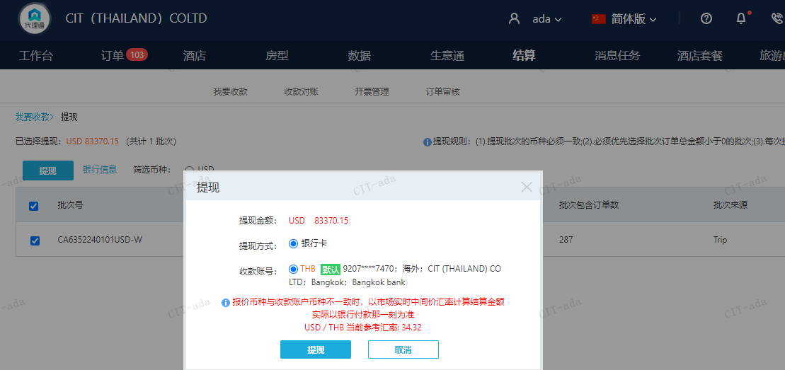

CNY
订单号 | 入住日期 | 离店日期 | 应收 |  |  |  | ，
999229363663606 | 2023-12-24 | 2023-12-25 | 100 | #N/A | 4401085 | #N/A | ，4401085 | #N/A | 特殊要求:是999229349406235 的补款单，客人申请修改为 12/24号入住，谢谢 。 | 补款单999229363663606，999229365410756已接受
999229365410756 | 2023-12-24 | 2023-12-25 | 100 | #N/A | 4401085 | #N/A | ，4401085 | #N/A | 特殊要求:是999229349406235 的补款单，客人申请修改为 12/24号入住，谢谢 。 | 补款单999229363663606，999229365410756已接受
999229384300482 | 2023-12-24 | 2023-12-25 | 150 | #N/A | #N/A | #N/A | #N/A | #N/A

 |  |  | 350

A240105152730481 |  | 150 | 723.75
A240105153232481 |  | 183.87 | 887.17
A240105153318481 |  | 16.13 | 77.83
CNY / THB 当前参考汇率: 4.824995501 |  | 350 | 1688.75
总计：350 CNY/ 1688.75 THB

